Instructivo
LEA CUIDADOSAMENTE LAS INSTRUCCIONES PARA DILIGENCIAR EL FORMATO MATRIZ DE PRODUCTOS QUÍMICOS

Diligencie la matriz en su totalidad, no deje espacios en blanco. Si la información no aparece en la Ficha de seguridad (FDS), coloque la palabra "No Reporta" o en otro caso "No Aplica"
Proceso: Despliegue la lista que aparece en el recuadro y seleccione el proceso o la actividad en donde se utiliza la sustancia química a analizar:
Área: Indique el área al cual pertenece el producto químico que se está identificando.
Cargo(s) expuesto: Especifique el CARGO de quien realiza esa actividad, quien manipula directamente la sustancia.
Proveedor o Fabricante: Escriba el nombre del proveedor o del fabricante, es decir, quien elabora el producto e indique dirección y télefono. Esta información aparece en la Ficha de seguridad en la sección No. 1, o en la etiqueta.
Nombre del producto: Escriba el nombre del producto tal como aparece en Ficha de seguridad en la sección No. 1.
Composición / Ingredientes: Escriba en este espacio cada uno de los componentes que reporta la Ficha de seguridad. Ver sección No. 3 de la FDS: "Composición".
Número CAS: Es el número de identificación de cada componente químico, se deben colocar todos los que aparezcan en la Ficha de seguridad manteniendo el mismo orden de los ingredientes. Ver sección No. 3 de la FDS: "Composición".
Presentación: Indique el tipo de envase o contenedor en que viene la sustancia que se está analizando, por ejemplo: galón de 3l, caneca de 55 gal, bulto, frasco de 1l.
Cantidad Max. almacenamiento: Escriba la cantidad maxima que se almacena de la sustancia en el área o proceso analizado.
Estado Físico: Despliegue la lista y escoja el estado de la materia correspondiente a la sustancia. Verifique la información en la sección No. 9 de la FDS (propiedades fisico químicas)
FDS: Despliegue la lista y especifique si existe o no la ficha de datos de seguridad de la sustancia química. Escriba "SI" o "NO"
Idioma: Desplieque la lista y escoja el idioma en el que está la ficha de seguridad.
Fecha de actualización FDS: Coloque la fecha, en el formato dia/mes/año, de elaboración o de la última actualización que reporta la ficha de seguridad. Si no aparece, coloque "No reporta". Recuerde que las FDS no deben tener mas de 5 años de antigüedad.
Número UN: Escriba el número de la Naciones Unidas (ONU o UN) que reporta la Ficha de seguridad en la Sección No. 14 "Información sobre el transporte" (dígito de 4 cifras). Cuando la sustancia NO está regulada, seleccione "No Aplica".
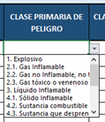 Clase primaria de peligro: Verificar en la sección No. 14 de la Ficha de seguridad (transporte) la clasificacion primaria de peligro para el transporte. Despliegue la lista y escoja la clase que le corresponda. Cuando la sustancia NO está clasificada como peligrosa para el transporte, seleccione "No Regulada".
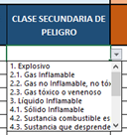 Clase secundaria de peligro: Verificar en la sección No. 14 de la Ficha de seguridad (transporte) la clasificacion secundaria de peligro para el transporte. Despliegue la lista y escoja la clase que le corresponda.
Clasificación de peligros SGA: Escribir cada clase y categoría de peligro según la clasificación SGA de la sustancia analizada acorde a la información reportada en la sección 2 de la FDS (identificación de peligros). Por ejemplo: Liquido inflamable Cat. 3, corrosión cutánea Cat. 1, etc.
Pictograma: Acorde a la clasificacion de peligros de la sustancia bajo criterios del SGA, en la sección No. 2 de la FDS (identificación de peligros), identifique los nombres de los pictogramas que reporta (ver hoja de calculo llamada "SGA" en donde se asigan el nombre a cada pictograma) y seleccione en cada casilla el pictograma que le corresponde. Hay opción hasta para 5 pictogramas, solo indique los que apliquen.
Palabra de advertencia: En la seccion No. 2 de la FDS (identificación de peligros) verifique los elementos de etiquetado y seleccione en la lista desplegable la palabra de advertencia que reporta: "Atención" o "Peligro".
Indicaciones de peligro: En la seccion No. 2 de la FDS (identificación de peligros) verifique los elementos de etiquetado y escriba todas indicaciones de peligro (frases "H") que reporta, incluida la codificación.
Consejos de prudencia: En la sección No. 2 de la FDS (identificación de peligros) verifique los elementos de etiquetado y escriba los consejos de prudencia o precaución (frases "P") que reporta, incluida la codificación.
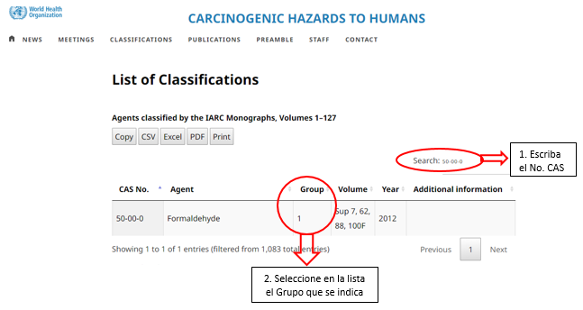 Clasificación IARC: Verificar en la base de datos de la IARC, la clasificación de carcinogenicidad de los diferentes ingredientes reportados para cada sustancias analizada. Utilizar como entrada para la búsqueda el Numero CAS. Ir a la pagina: https://monographs.iarc.who.int/list-of-classifications y seguir las siguientes instrucciones:
Toxicidad aguda (categoría 1 y 2): Aplica cuando la sustancia tenga asociado el pictograma de calavera, en este caso, verificar en la sección 2 de la FDS si corresponde a clasificación de toxicidad aguda categoría 1 o 2 según criterios del SGA, e indicar la vía de exposición. Por ejemplo, "Cat. 1 por inhalación".
Incompatibilidades químicas: Escriba en esta casilla las sustancias o productos reportados como incompatibles con la sustancia analizada. Verificar la información en la sección No. 10 (estabilidad y reactividad) de la Ficha de seguridad.
Lugar de almacenamiento: Indique el nombre del lugar en donde se almacena la sustancia química en la empresa.
Uso actual: Especifique si la sustancia está "ACTIVA" o "INACTIVA", para el proceso y el área analizada, para ello despliegue la lista y seleccione la opción.
Periodicidad o frecuencia de uso: Despliegue la lista y seleccione la opción que corresponde de acuerdo con la frecuencia de uso del producto químico en el proceso analizado.
Observaciones: Espacio libre para reportar alguna observación o comentario que considere pertinente.

PICTOGRAMAS
Pictograma | Referencia/descripción | Uso
 | GHS01 Bomba explotando | • Explosivo • Autorreactivo • Peróxido orgánico
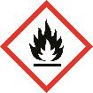 | GHS02 Llama | •Inflamable • Autorreactivo • Pirofórico • Experimenta calentamiento espontáneo • Emite gases inflamables • Peróxido orgánico
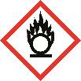 | GHS03 Llama sobre círculo | • Comburente
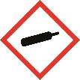 | GHS04 Botella de gas | • Gas a presión
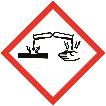 | GHS05 Corrosión | • Corrosivo para los metales • Corrosivo cutáneo • Lesiones oculares graves
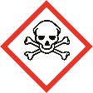 | GHS06 Calavera y tibias cruzadas | • Toxicidad aguda (grave)
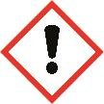 | GHS07 Signo de exclamación | • Toxicidad aguda (nociva) • Irritación cutánea/ocular • Sensibilización cutánea • Toxicidad específica de órganos diana (exposición única) • Peligros para la capa de ozono
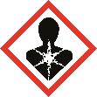 | GHS08 Peligro para la salud | • Carcinogenicidad • Sensibilización respiratoria • Toxicidad para la reproducción • Toxicidad específica de órganos diana (exposiciones repetidas) • Mutagenicidad en células germinales • Peligro por aspiración
 | GHS09 Medioambiente | • Toxicidad acuática (aguda) • Toxicidad acuática (crónica)

